关系图
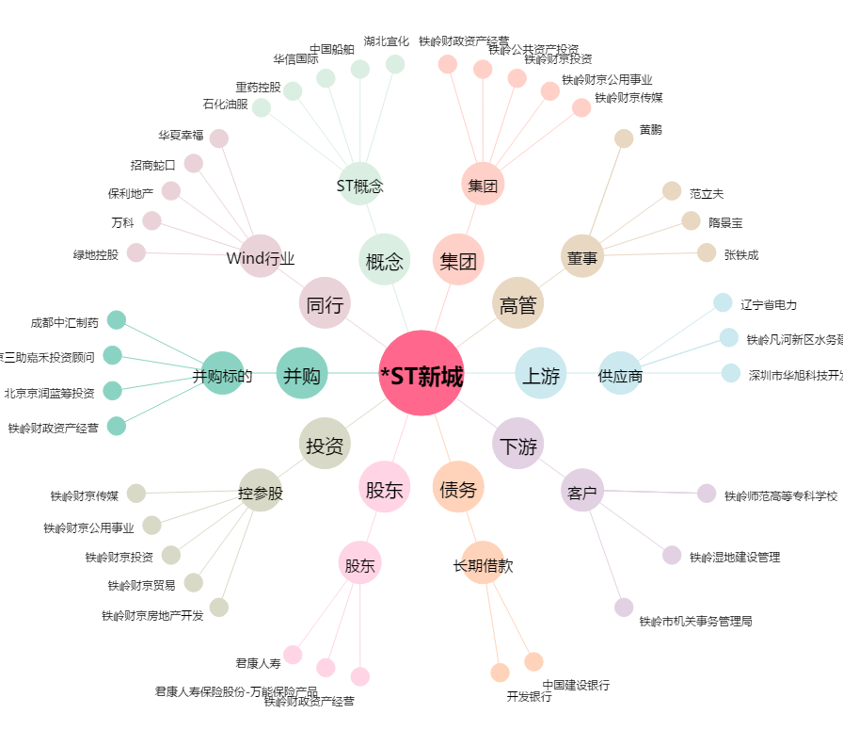
*ST新城[000809.SZ] - 关系概览图

